Sayfa1
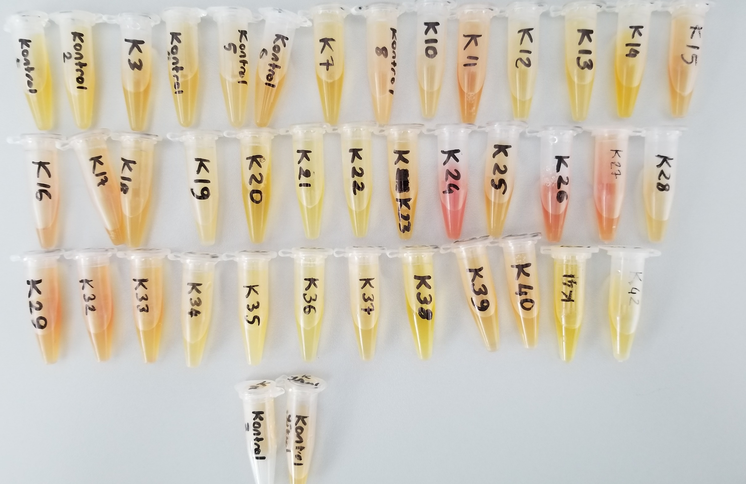
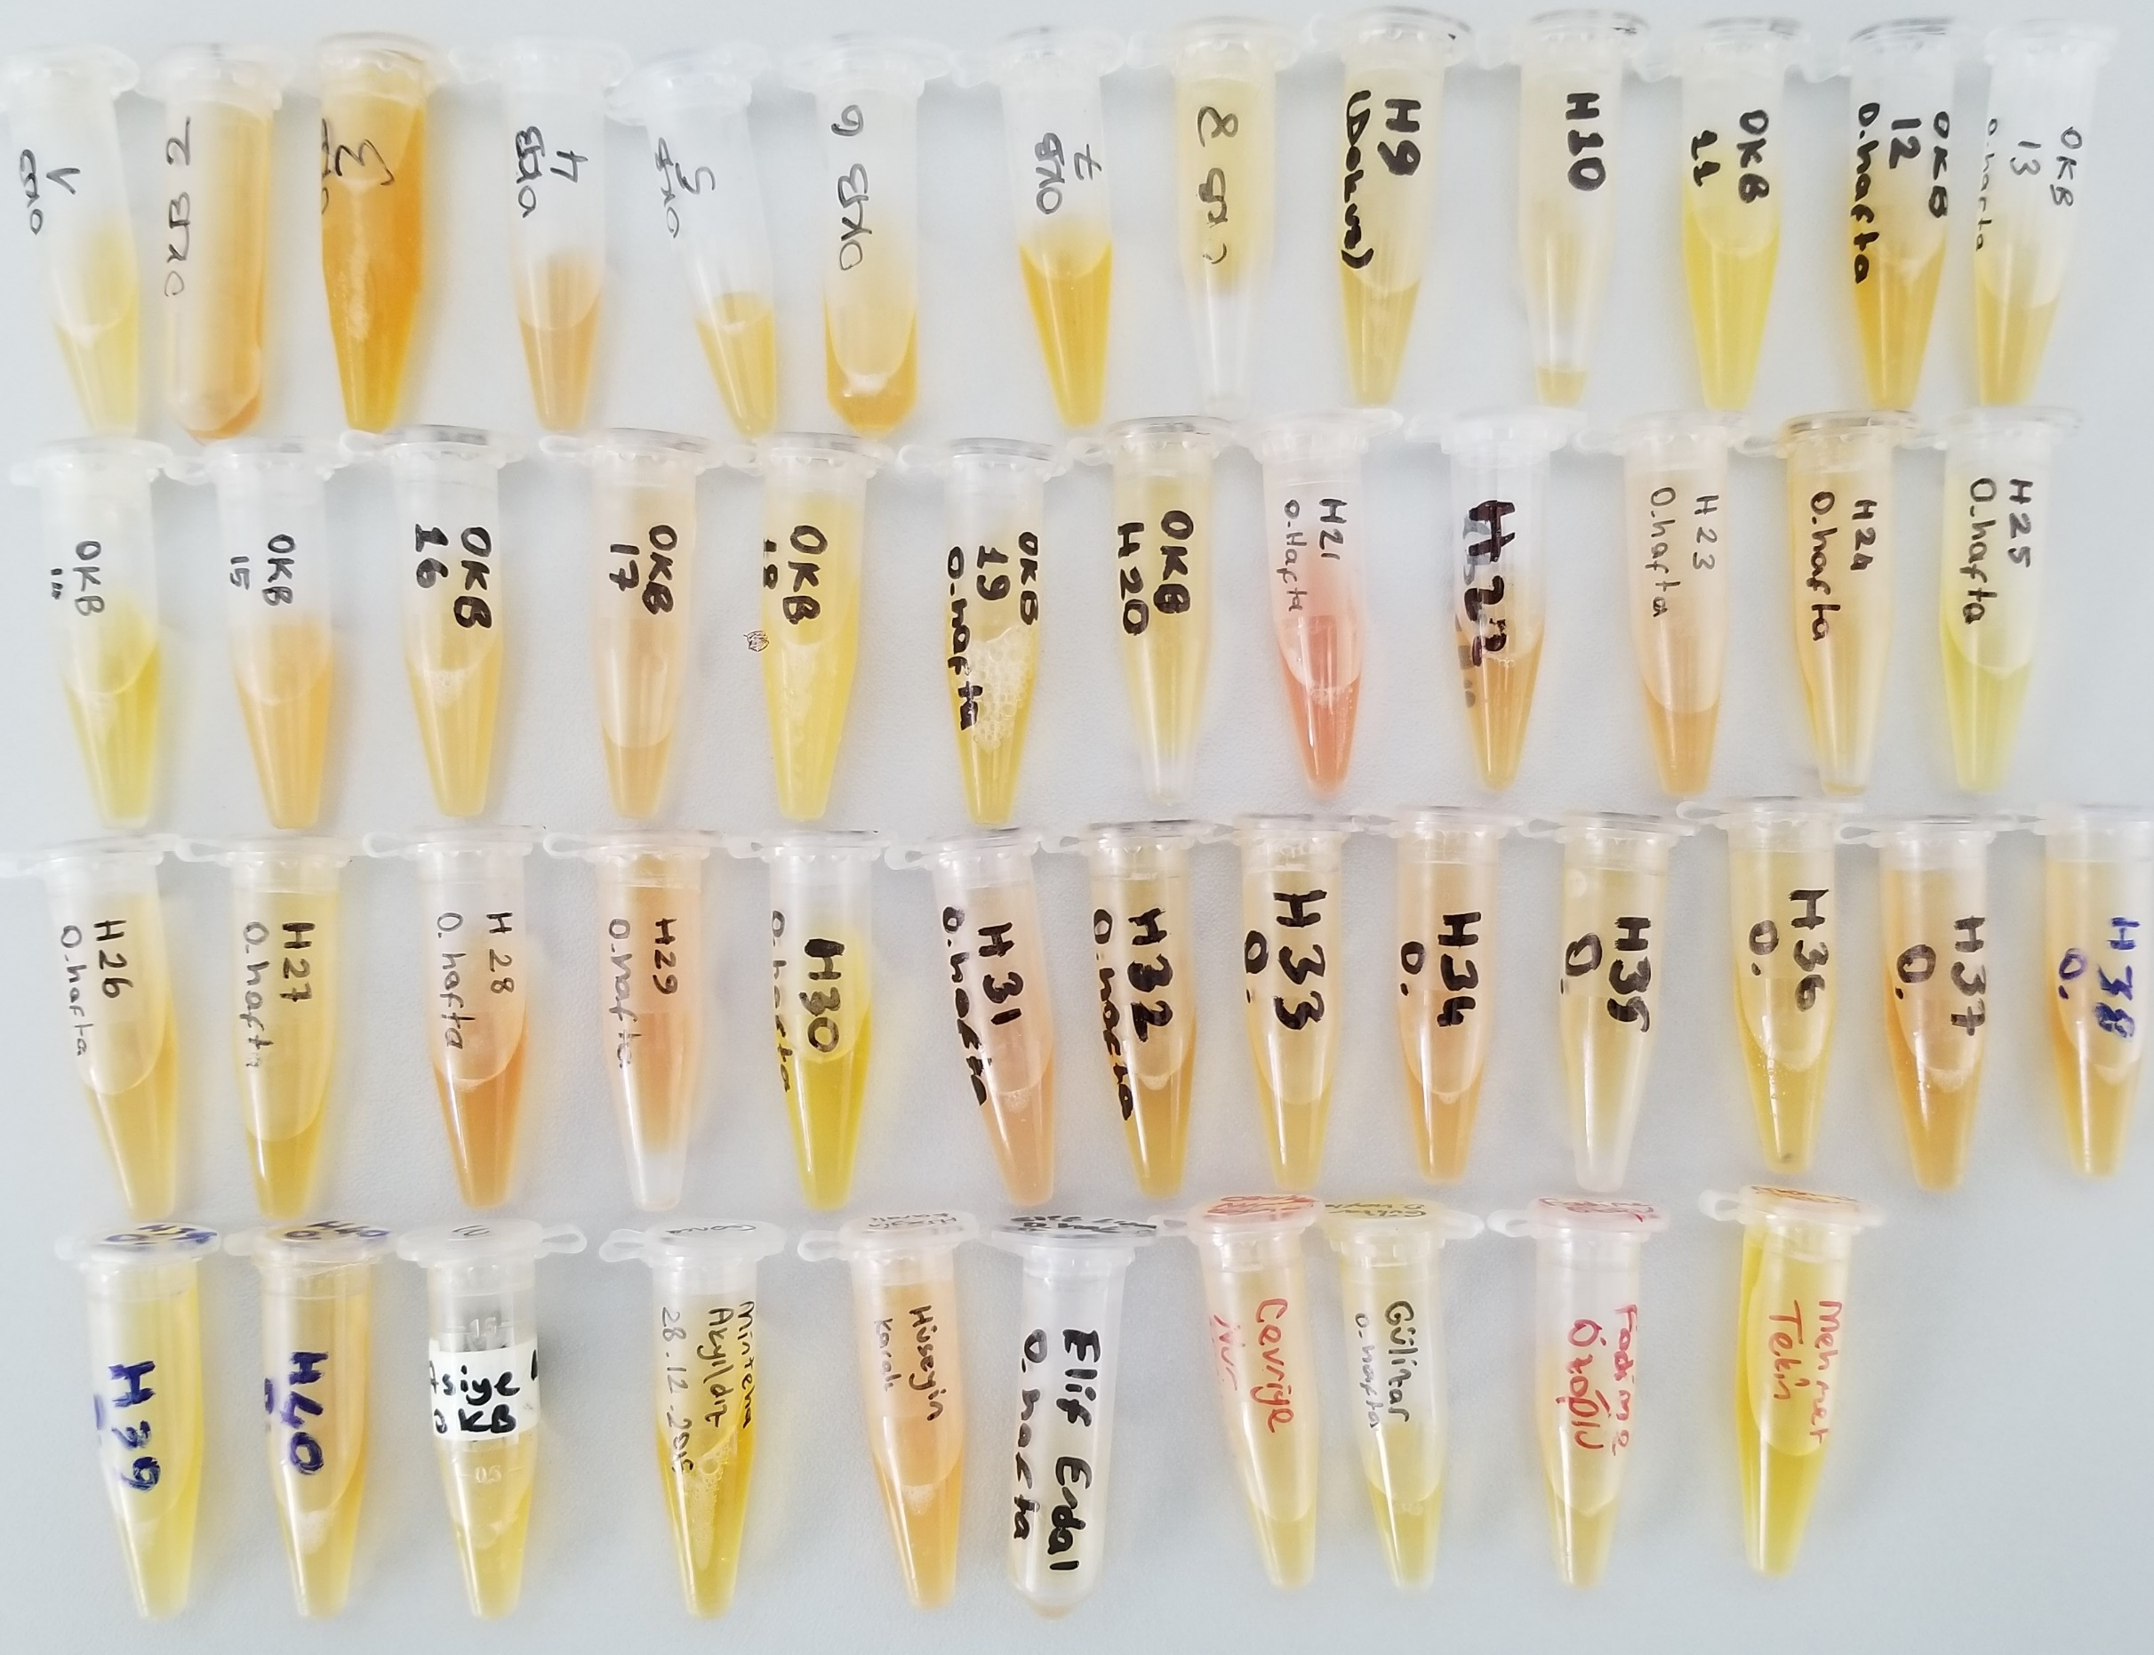
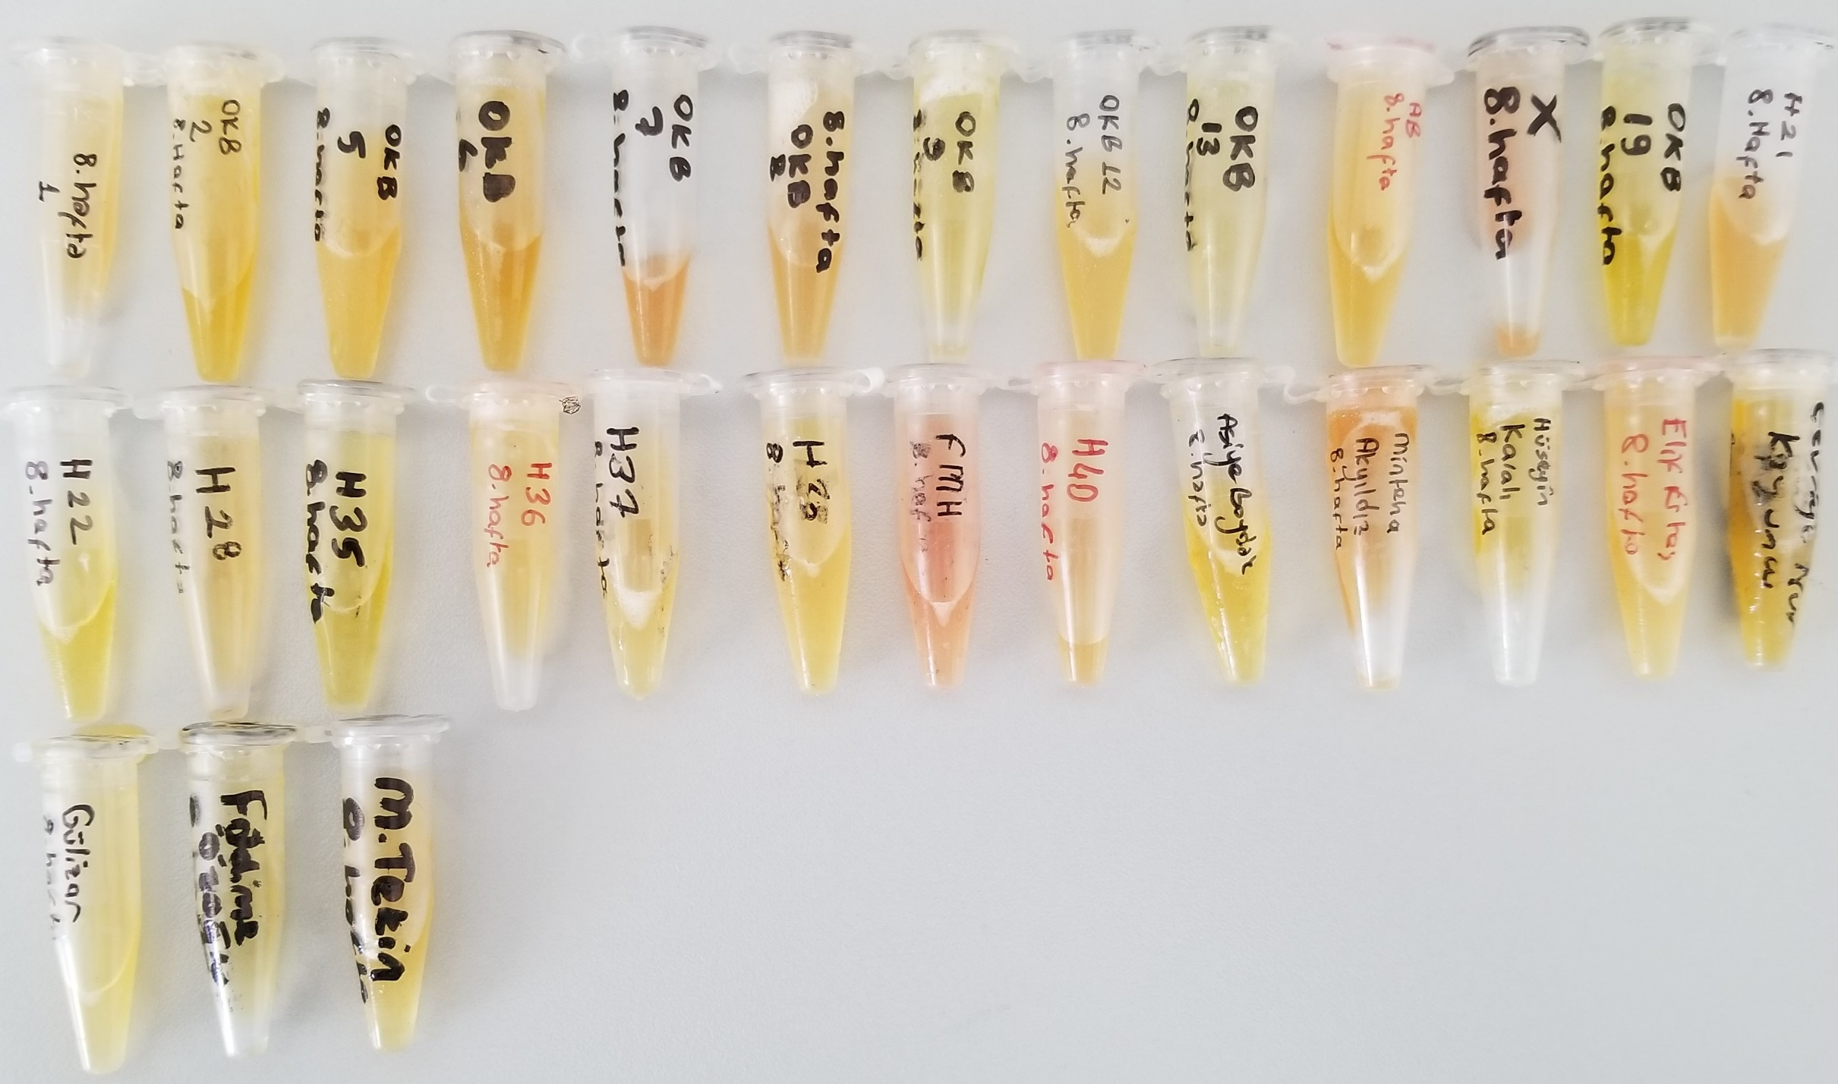
Numune Adı | TAS(mmol/L) | TOS (µmol/L) | OSI | NOT
K1 | 1.37 | 8.4 | 0.613
K2 | 1.82 | 7.68 | 0.422 | L
K3 | 1.52 | 9.15 | 0.602
K4 | 1.42 | 7.76 | 0.546
K5 | 1.22 | 7.04 | 0.577
K6 | 1.48 | 9.58 | 0.647 |  | Bu çalışmada "Relassay" marka kitler kullanılmıştır.
K7 | 1.43 | 5.44 | 0.380 |  | TAS Kat.No: RL0017
K8 | 1.95 | 15.08 | 0.773 | L | TOS Kat.Not: RL0024
K10 | 1.56 | 8.91 | 0.571 |  | Kullanılan cihaz: Mindray marka BS300 model tam otomatik biyokimya cihazı
K11 | 1.31 | 16.99 | 1.297 | HH
K12 | 1.56 | 5.86 | 0.376
K13 | 1.23 | 4.07 | 0.331
K14 | 1.29 | 8.03 | 0.622
K15 | 1.35 | 13.1 | 0.970
K16 | 1.61 | 24.12 | 1.498 | HH
K17 | 2.12 | 26.84 | 1.266 | HH
K18 | 1.47 | 8.16 | 0.555
K19 | 1.73 | 9.05 | 0.523 | HL
K20 | 1.23 | 6.5 | 0.528
K21 | 1.16 | 4.16 | 0.359
K22 | 1.43 | 6.35 | 0.444
K23 | 1.3 | 8.86 | 0.682
K24 | 1.42 | 35.2 | 2.479 | H
K25 | 1.28 | 11.68 | 0.913
K26 | 1.61 | 29.02 | 1.802 | HH
K27 | 1.79 | 30.16 | 1.685 | HH
K28 | 1.59 | 10.2 | 0.642
K29 | 1.69 | 19.98 | 1.182
K32 | 1.78 | 19.27 | 1.083
K33 | 1.68 | 13.31 | 0.792
K34 | 1.41 | 7.37 | 0.523
K35 | 1.79 | 3.42 | 0.191 | HL
K36 | 1.47 | 2.81 | 0.191
K37 | 1.06 | 7.69 | 0.725
K38 | 1.48 | 2.59 | 0.175
K39 | 1.22 | 11.1 | 0.910
K40 | 1.49 | 11.98 | 0.804
K41 | 1.73 | 4.08 | 0.236
K42 | 1.49 | 5.4 | 0.362
Kontrol Yüksel | 1.75 | 12.09 | 0.691
OKB-1 | 1.29 | 6.1 | 0.473
OKB-2 | 1.59 | 14.89 | 0.936
OKB-3 | 1.84 | 8.14 | 0.442
OKB-4 | 1.64 | 20.62 | 1.257
OKB-5 | 1.68 | 10.69 | 0.636
OKB-6 | 1.37 | 8.45 | 0.617
OKB-7 | 1.74 | 6.36 | 0.366
OKB-8 | 1.75 | 11.97 | 0.684
H-9 | 1.39 | 8 | 0.576
H-10 | 1.22 | 10.01 | 0.820
OKB-11 | 1.5 | 2.84 | 0.189
OKB-12 | 1.37 | 7.04 | 0.514
OKB-13 | 1.62 | 7.68 | 0.474
OKB-14 | 1.34 | 7.12 | 0.531
OKB-15 | 1.65 | 10.14 | 0.615 | HL
OKB-16 | 1.55 | 8.18 | 0.528 | HL
OKB-17 | 1.52 | 14.5 | 0.954
OKB-18 | 2 | 4.66 | 0.233 | HL
OKB-19 | 1.53 | 7.13 | 0.466
OKB-20 | 1.43 | 7.95 | 0.556
H-21 | 1.4 | 24.5 | 1.750 | HH
H-22 | 1.43 | EK | #VALUE!
H-23 | 1.8 | 18.73 | 1.041
H-24 | 1.92 | 10.59 | 0.552
H-25 | 1.5 | 4.02 | 0.268
H-26 | 1.48 | 9.1 | 0.615
H-27 | 1.42 | 6.5 | 0.458
H-28 | 1.35 | 18.18 | 1.347
H-29 | 1.89 | 21.9 | 1.159
H-30 | 1.61 | 3.5 | 0.217
H-31 | 1.48 | 16.35 | 1.105
H-32 | 1.7 | 11.81 | 0.695
H-33 | 1.69 | 9.15 | 0.541
H-34 | 1.53 | 13.19 | 0.862
H-35 | 1.44 | 8.6 | 0.59722222222
H-36 | 1.38 | 6.44 | 0.46666666667
H-37 | 1.25 | 12.25 | 0.98
H-38 | 1.47 | 10.91 | 0.74217687075
H-39 | 1.55 | 4.28 | 0.27612903226
H-40 | 1.47 | 6.91 | 0.47006802721
Asiye Boydak | 1.45 | 6.29 | 0.43379310345
Minteha Akyıldız | 1.56 | 4.2 | 0.26923076923
Hüseyin Karalı | 1.93 | 14.81 | 0.76735751295 | HL
Elif Erdal | 1.36 | 8.61 | 0.63308823529
Cevriye Nur Koyuncu | 1.66 | 6.04 | 0.36385542169
Gülizar | 1.18 | 4.12 | 0.34915254237
Fadime Özoğlu | 1.26 | 9.18 | 0.72857142857
Mehmet Tekin | 1.53 | 3.15 | 0.20588235294
1 | 1.25 | 10.69 | 0.8552
OKB-2 | 1.6 | 8.59 | 0.536875
OKB-5 | 1.88 | 9.14 | 0.48617021277 | HL
OKB-6 | 1.3 | 8.06 | 0.62
OKB-7 | 1.65 | 17.62 | 1.0678787879
OKB-8 | 1.64 | 11.96 | 0.72926829268
OKB-9 | 1.55 | 4.06 | 0.26193548387
OKB-12 | 1.53 | 6.47 | 0.42287581699
OKB-13 | 1.76 | 3.96 | 0.225
AB | 1.22 | 5.39 | 0.44180327869
X | 1.84 | 24.61 | 1.3375 | HL
OKB-19 | 1.65 | 2.67 | 0.16181818182
H-21 | 1.45 | 10.75 | 0.74137931034
H-22 | 1.35 | 4.6 | 0.34074074074
H-28 | 1.34 | 9.07 | 0.67686567164
H-35 | 1.34 | 3.31 | 0.24701492537
H-36 | 1.4 | 2.59 | 0.185
H-37 | 1.65 | 5.72 | 0.34666666667
H-38 | 1.47 | 1.84 | 0.12517006803
FMH | 1.52 | 23.63 | 1.5546052632 | HL
H-40 | 1.52 | 14.1 | 0.92763157895
Asiye Boydak | 1.46 | 5.37 | 0.36780821918
Minteha Akyıldız | 1.5 | 14.15 | 0.94333333333
Hüseyin Karalı | 1.76 | 4.27 | 0.24261363636
Elif Ertaş | 1.39 | 5.76 | 0.41438848921
Cevriye Nur Koyuncu | 1.45 | 4.65 | 0.32068965517
Gülizar | 1.29 | 3.03 | 0.23488372093
Fadime Özoğlu | 1.34 | 3.51 | 0.26194029851
Mehmet Tekin | 1.54 | 6.06 | 0.39350649351

L: Lipemik numune
H:Hemoliz
HL: Hafif Lipemik
HH: Hafif Hemoliz
EK: Eksi Sonuç

